Схема укладки на паллет
 |  | СХЕМА УКЛАДКИ НА ПАЛЛЕТ

314 мм
№ п/п | Размер коробки (Д*Ш*В), мм | Количество рядов | количество коробок |  | Высота транспортной упаковки (паллет 1200*800), мм | V (объем),м3 |  | Вид сборки на поддоне (по слоям) | Укладка на паллет | Укладка в коробку рулонов
 |  |  | шт, в одном слое | шт/паллет |  | коробки | транспортной упаковки (паллет)
1 | 314*174*104 Т23 бур БПФ Т23 бел СПФ Т23 бел Саянская СПФ | 4 5 | 44 44 | 176 220 | 1430 1750 | 0.0057 | 1,373 1,680 |  | вертикальная | Горизонт
2 | 195х165х310 Т23 бур БПФ | 5 4 3 | 26 26 26 | 130 104 78 | 1725 1410 1095 | 0.0100 | 1,656 1,3536 1,0512 | 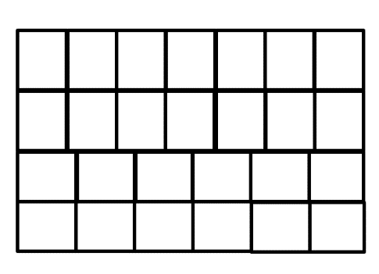 | горизонт | вертикально
3 | 210х210х310 Т23 бел СПФ Т23 бур БПФ Т23 черн Paclan СПФ | 5 | 15 | 75 | 1725 | 0.0137 | 1.656 | 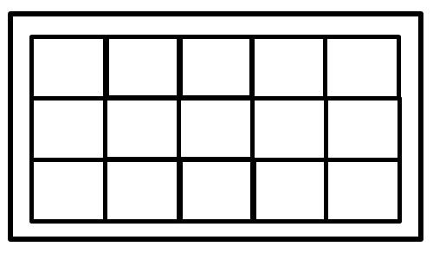 | горизонт | вертикально
324 мм
4 | 324*222*134 Т23 бел СПФ Т23 бел Прав решение Т23 бел Саянская СПФ | 3 4 5 | 26 26 26 | 78 104 130 | 1140 1470 1795 | 0.0096 | 1,094 1,411 1,723 |  | вертикальная | Горизонт
5 | 310х230х210 Т-23 бел,Kitchen secrets,СПФ | 7 | 12 | 84 | 1655 | 0.0150 | 1.589 |  | горизонт | Горизонт
310 мм
6 | 228х160х310 Т-23 бел с красн,Саянская,СПФ Т-23 бел с черн,Саянская СПФ Т-23 бур БПФ Т-23 син Мадам Повари 310х160х228 Т-23 бел,Либерхаус,СПФ Т-23 бел,СПФ Т-23 бел,Эконта,СПФ Т-23 бур,СПФ | 3 4 5 | 24 24 24 | 72 96 120 | 1100 1410 1725 | 0.0113 | 1,056 1,354 1,656 |  | горизонт вертикальная | Вертикльно Горизонт
7 | 259х193х320 Т23 бур БПФ/Т23 бел БПФ Т23 бел СПФ Т23 черн Paclan СПФ Т23 бел Саянская Т23 черн SAYANA Т23 бел Саяночка СПФ Т23 бел Ашан СПФ Т23 зел Мастер Блеск СПФ Т23 Lomberta СПФ 320х259х193 Т23 Lomberta СПФ | 3 4 5 | 18 18 18 | 54 72 90 | 1125 1450 1775 | 0.0160 | 1,080 1,392 1,704 |  | горизонтальная | Вертикально Горизонт
8 | 250*250*310 Т23 черн Paclan СПФ Т 23 бел Саянская СПФ | 5 | 12 | 60 | 1725 | 0.0194 | 1.656 | 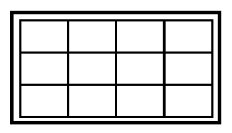 | горизонтальная | Вертикально Горизонт
320 мм
9 | 320х290х190 Т23 бур СПФ Т23 бел Саяночка СПФ Т23 бел Саянская СПФ Т23 бел Каждый день (Ашан) СПФ | 4 5 | 16 16 | 64 80 | 1450 1775 | 0.0176 | 1,392 1,704 |  | вертикальная | Вертикально
310 мм
10 | 395*310*160 Т23 син Данке | 4 | 13 | 52 | 1410 | 0.0196 | 1.354 |  | горизонт | Горизонт
11 | 470×222×120 Т24 бур БПФ Т24 бел Саянская СПФ Т24 бел Магнит | 4 6 10 | 7 7 7 | 28 42 70 | 650 900 1400 | 0.0125 | 0,624 0,864 1,344 |  | горизонт | Горизонт
320 мм
12 | 320х135х165 Т23 бур БПФ Т23 бел Моя цена СПФ Т23 бел Магнит СПФ | 3 4 | 36 36 | 108 144 | 1125 1450 | 0.0071 | 1,080 1,392 | 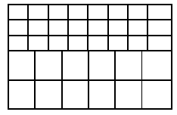 | горизонт | Горизонт
13 | 470х190х210 Т23 бур БПФ | 3 7 | 7 7 | 21 49 | 795 1655 | 0.0188 | 0,763 1,589 |  | горизонт | Горизонт

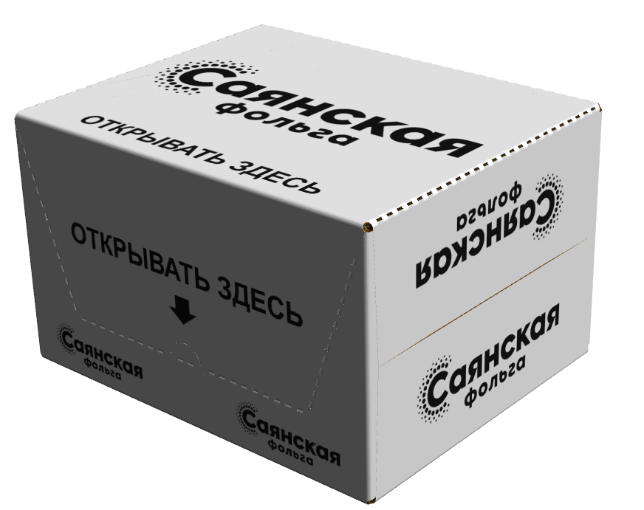
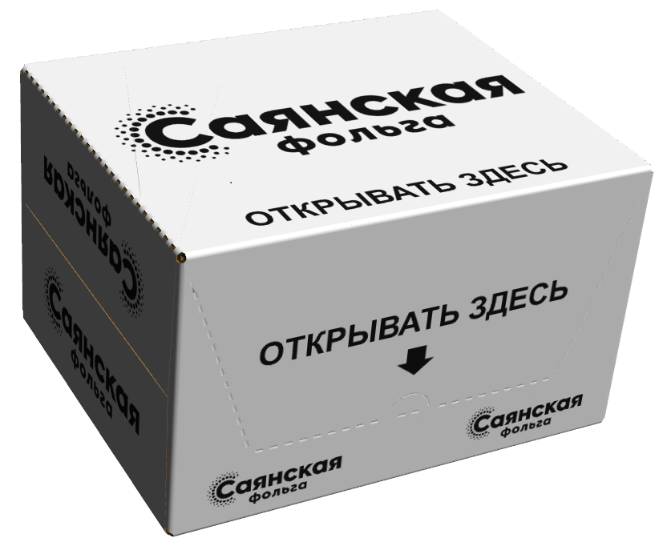

470
222
120


310
160
228

 |  |  |  |  |  |  |  | Гофрокороб 160х160х320 Т-23 бур,БПФ
 |  |  |  |  |  |  |  | Гофрокороб 470х190х210 Т-23 бур,БПФ

